INSTRUCTIVO
 |  |  |  | MATRIZ INSTITUCIONAL DE RIESGOS |  | Versión | 3 | 
 |  |  |  |  |  | Fecha de aprobación | 2021-12-24
 |  |  |  |  |  | Código | 01-01-FO-0005

INSTRUCTIVO MATRIZ INSTITUCIONAL DE RIESGOS

Antes de dar inicio a la identificación de los Riesgos de su proceso tenga en cuenta que en la hoja 3. Matriz de Riesgos va aencontrar unas celdas en color Verde (En estas debera documentar lo solicitado) y en las celdas de color azul en algunos casos va a tener que seleccionar de una lista desplegable y en otros casos aparecera un resultado ya que puede estar formulada.
1 FASE | 1. Hoja Contexto Estratégico: Se encuentar el informe DOFA correspondiente a la Subred.
 | 2. Hoja Contexto Estratégico por Proceso: Diligenciar el DOFA del Proceso.
 | 3. Hoja Matriz Institucional de Riesgos: Identificación, evaluación, analísis, valoración, plan de acción y autocontrol de riesgos institucionales.
 | 3.1 IDENTIFICACIÓN DE RIESGOS
 | 3.1 N° Número de riesgo identificado.
 | 3.2 Seleccione de las listas desplegables el Proceso al cual corresponda.
 | 3.3 Seleccione de las listas desplegables el Objetivo del mismo según corresponda.
 | 3.4 Tipologia: Se refiere aquellos riesgos que estén presentes en un sistema económico y reputacional. Y esta se deriva dentro de los Operacionales, de corrupción y seguridad digital.
 | 3.5 Impacto: El área de impacto es la consecuencia económica o reputacional a la cual se ve expuesta la organización en caso de materializarse un riesgo. Los impactos que aplican son afectación económica (o presupuestal) y reputacional.
 | 3.6 Causa inmediata: Circunstancias o situaciones más evidentes sobre las cuales se presenta el riesgo, las mismas no constituyen la causa principal o base para que se presente el riesgo.
 | 3.7 Causa Raiz: Es la causa principal o básica, corresponden a las razones por la cuales se puede presentar el riesgo.
 | 3.8 Riesgo: posibilidad del Impacto + causa imediata + causa raiz (siempre debe empezar el riesgo con "posibilidad de").
 | 3.9 Factor de riesgo: permite agrupar los riesgos identificados, ve su clasificacion y manejo en la guia de administracion del riesgos (vease # numeral 9.3)
 | 3.10 Clasificación del riesgo: Seleccione de las listas desplegables según corresponda el factor del riesgo.
2 FASE | 4. EVALUACIÓN DE RIESGOS
 | 4.1 Frecuencia: La exposición al riesgo estará asociada al proceso o actividad que se esté analizando, es decir, al número de veces que se pasa por el punto de riesgo en el periodo de 1 año.
 | 4.2 Probabilidad: se seleccionara automaticamente dependiendo de su actividad. Dependiendo el analisis en la tabla de probabilidad de la Hoja #4.
 | 4.3 Impacto: Son las consecuencias que puede ocasionar a la entidad la materalización del riesgo, y estan asociadas frente a la afectacion economica y reputacional de la entidad. Dependiendo el analisis en la tabla de probabilidad de la Hoja #4.
 | 4.4 Riesgos Inherente / Zona de riesgo: Es la combinación de la probabilidad e impacto y se refeljará en el cuadrante y/o zona del cuadro de calor antes de aplicarsen los controles (vease # 6.7 de la Mapa de calor).
3 FASE | 5. ANALÍSIS DE CONTROLES
 | 5.1 Descripción de control: |  | Documente el control que empleará para el riesgo identificado, para esta adecuada redacción del control se debe tener 3 parametros importantes: Responsable + acción + complemento.
 |  |  | Responsable: Identifica el cargo del servidor que ejecuta el control, en caso de que sean controles automáticos se identificará el sistema que realiza la actividad.
 |  |  | Acción: Se determina mediante verbos que indican la acción que deben realizar como parte del control.
 |  |  | Complemento: Corresponde a los detalles que permiten identificar claramente el objeto del control.
 | 5.2 Probabilidad: Según la descripción del control aplicar si ataca directamente la probabilidad seleccionada en el numeral 4.2
 | 5.3 Impacto: Según la descripción del control aplicar si ataca directamente la probabilidad seleccionada en el numeral 4.2
 | 5.4 Control preventivo: Control accionado en la entrada del proceso y antes de que se realice la actividad originadora del riesgo, se busca establecer las condiciones que aseguren el resultado final esperado.
 | 5.5 Control detectivo: control accionado durante la ejecución del proceso. Estos controles detectan el riesgo, pero generan reprocesos.
 | 5.6 Control correctivo: control accionado en la salida del proceso y después de que se materializa el riesgo. Estos controles tienen costos implícitos.
 | 5.7 Automático: Son actividades de procesamiento o validación de información que se ejecutan por un sistema y/o aplicativo de manera automática sin la intervención de personas para su realización. |  |  |  |  |  |  |  | (Probabilidad inicial)% x (Resultado cuantitativo)% = (Valor) % (Probabilidad inicial)% - (Valor)% = Resultado %
 | 5.8 Manual: Controles que son ejecutados por una persona, tiene implícito el error humano.
 | 5.9 Resultado: es el valor del control implementado para el riesgo identificado (cuantitativo (Tipo) + Cualitativo (Implementación))
 | 5.10 Porcentaje de efectividad (Y): Realice la siguiente ecuación.
 | 5.11 Porcentaje de efectividad (X): Realice la siguiente ecuación . |  |  |  |  |  |  |  | (Impacto inicial)% x (Resultado cuantitativo)% = (Valor) % (Impacto inicial)% - (Valor)% = Resultado %
 | 5.12 Documentación: | Documentado: Controles que están documentados en el proceso, ya sea en manuales, procedimientos, flujogramas o cualquier otro documento propio del proceso.
 |  | Sin Documentar: Identifica a los controles que pese a que se ejecutan en el proceso no se encuentran documentados en ningún documento propio del proceso .
 | 5.13 Frecuencia: | Continua: El control se aplica siempre que se realiza la actividad que conlleva el riesgo.
 |  | Aleatoria: El control se aplica aleatoriamente a la actividad que conlleva el riesgo.
 | 5.14 Evidencia: | Con Registro: El control deja un registro permite evidencia la ejecución del control.
 |  | Sin Registro: El control no deja registro de la ejecución del control.
 | 5.15 Actividad de control: es la accion que se realizará frente al control determinado para atacar el riesgo identificado .
 | 5.16 Frecuencia: es la perioricidad con que se realiza la actividad para mitigar, o evitar la materializacion del riesgo identificado.
 | 5.17 Soportes: es la evidencia que soporta la acción en la actividad de control.
 | 5.18 Seleccione el proceso o subproceso al cual pertenece el riesgo identificado.
 | 5.19 Profesional a cargo de subir las evidencias al aplicativo ALMERA en la perioricidad definida el cual sera matriculado como responsable del proceso o subproceso.
4 FASE | 6. RIESGO RESIDUAL
 | 6.1 Probabilidad: es el porcentaje en el que el riesgo disminuye al tener diversos controles que minimizan la oportunidad de ocurriencia. (se define automaticamente al momento de realizarse la operación matematica efactuada en la casilla 5.10)
 | 6.2 Impacto: es el porcentaje en el que el riesgo disminuye al tener diversos controles que minimizan la oportunidad de ocurriencia. (se define automaticamente al momento de realizarse la operación matematica efactuada en la casilla 5.11)
 | 6.3 Riesgos Residual / Zona de Riesgo: Es la combinación de la probabilidad e impacto y se refeljará en el cuadrante y/o zona del cuadro de calor despues de aplicarsen los debidos controles (vease # 6.7 de la Mapa de calor).
 | 6.4 Tratamiento: Decisión que se toma frente a un determinado nivel de riesgo, dicha decisión puede ser aceptar, reducir o evitar. Se analiza frente al riesgo residual, esto para procesos en funcionamiento, cuando se trate de procesos nuevos , se procede a partir del riesgo inherente.
 | 6.4 Tratamiento: | Reducir: |  | Después de realizar un análisis y considerar que el nivel de riesgo es alto, se determina tratarlo mediante transferencia o mitigación del mismo.
 |  |  |  | Tranferir: Después de realizar un análisis, se considera que la mejor estratégia es tercerizar el proceso o trasladar el riesgo a travez de seguros o pólizas, la responsabilidad econónomica recae sobre el tercero, pero la reputacional no.
 |  |  |  | Mitigar: Después de realizar el análisis y considerar los niveles de riesgo se implementan acciones que mitiguen el nivel de riesgo, NO necesariamente es un control adiccional.
 |  |  |  | Si la opción del tratamiento es REDUCIR es de obligatorio cumplimiento realizar el PLAN DE ACCIÖN
 |  | Aceptar: Después de realizar el análisis y considerar los niveles de riesgo se determina asumir el mismo conociendo los efectos de su posible materialización
 |  | Evitar: Después de realizar un análisis y considerar que el nivel de riesgo es demasiado alto, se determina NO asumir la actividad que genera este riesgo
 | 7. PLAN DE ACCION Y CONTINGENCIA
 | 7.1 Plan de accion: La actividad pertinente, el responsable, fecha, seguimiento y estado (estableciendo inicio y finalización).
 | 7.2 Plan de contingencia: actividad que se debe realizar de forma inmediata al momento de presenciar una materialización del riesgo identificado
 | 7.3 Proceso o subproceso de la entidad que debe emplear el plan y/o la actividad de contingencia
 | 7.4 Profesional responsable de la ejecución: Es el nombre o cargo de la persona que debe reaccionar de forma inmediata al momento de evidenciar una materialización del riesgo identificado
5 FASE | 8. SEGUIMIENTO: 1ra LINEA DE DEFENSA
 | Primer orden: Autocontrol los lideres y/o sus gestores designados para el proceso son los encargados de analizar y evaluar periodicamente la gestión de sus riesgos en funcion de autocontrolar cualquier posible modo de materialización
 | Seguimiento: | 8.1 Fecha: |  |  | Fecha del seguimiento en la que el líder o gestor realizar la actividad
 |  | 8.2 Verificacion de controles: |  |  | El líder o gestor realiza un análisis pertinente frente a la efectividad de sus controles segun el avance de sus objetivos y metas trazadas dentro de su proceso
 |  | 8.3 Verificacion del Plan de acción: |  |  | El Líder o gestor debera hacer un previo análisis de la informacion que sus colaboradores le estan reportando por cada actividad de control
 |  | 8.4 Materialización |  |  | Verificar con su equipo de trabajo si algun riesgo identificado para su proceso se materializo y que accion de contingencia se realizó (subir soportes al modulo de materialización del aplicativo ALMERA)
 |  | 8.5 Valoración de indicadores: |  |  | Resultado de los indicadores (Eficacia y Eficiencia establecidos) De acuerdo a lo formulado para cada uno y basado en la meta establecida. Y se reportara en el modulo de indicadores semestralmente
 |  | 8.6 Observaciones: |  |  | Si el responsable de gestionar el riesgo desea hacer alguna precisión o acotación adicional con respecto al autocontrol realizado
 | 9. SEGUNDO ORDEN: Oficina de Desarrollo Institucional
 | 9.1 Fecha del seguimiento
 | 9.2 Afectación | Probabilidad: Calificar la probabilidad según resultados del desempeño
 |  | Impacto: Calificar impacto según resultados del desempeño
 | 9.3 Calificación de los controles: según resultados del desempeño. (Resultado de la Solidez del Conjunto de Controles)
 | 9.4 Verificación de plan de acción: se entrara a realizar el debido análisis de las evidencias y soportes que realiza el líder o gestor del proceso (primera linea)
 | 9.5 Materialización: Se verifica en el aplicativo ALMERA la materializacion de los riesgos institucionales con un perioricidad pertinente.
 | 9.5 Porcentaje de cumplimiento del indicador: Resultado del indicador para el semestre evaluado y basado en la meta establecida.
 | 9.6 Observaciones: Si la Oficina de Desarrollo Institucional tiene observaciones, precisiones o acotaciones con respecto al seguimiento realizado
 | 10. TERCER ORDEN: Oficina de Control Interno
 | 5.16 Fecha del seguimiento
 | 5.17 Evaluación integral: Evalua el cumplimiento de las acciones
 | 5.18 Observaciones: Precisiones o acotaciones con respecto al seguimiento realizado por la Oficina de Control Interno
 | 5.19 Recomendaciones: La Oficina de Control Interno las realizara si así considera pertinente con relación a la gestión del riesgo sin incurrir en una coadministración ni llegar a ser juez o parte al mismo tiempo.

1. CONTEXTO ESTRATÉGICO
 | MATRIZ INSTITUCIONAL DE RIESGOS

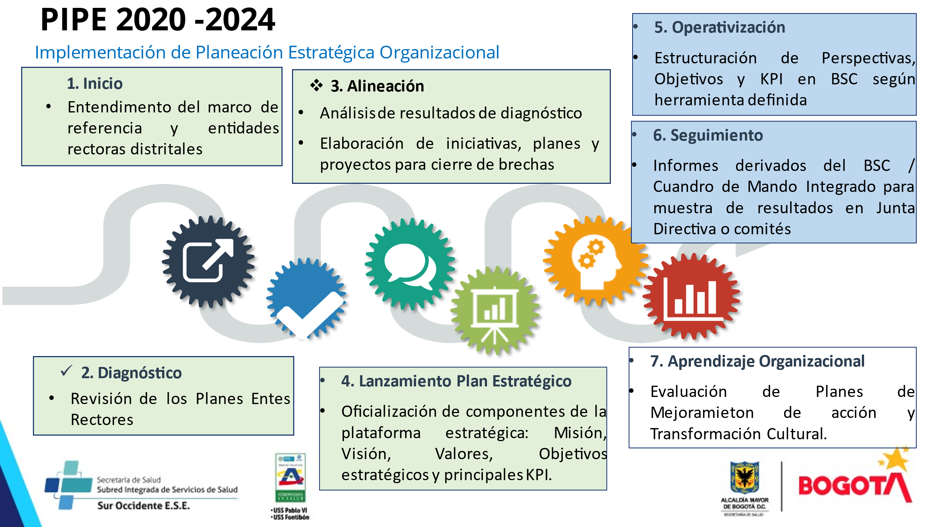

|

2. CONTEXTO POR PROCESO DOFA
 |  | MATRIZ INSTITUCIONAL DE RIESGOS

MATRIZ DOFA PARA IDENTIFICACIÓN DEL CONTEXTO DEL PROCESO. |  |  |  | Identificación de Riesgos
INTERNA |  |  |  | Análisis del Contexto |  |  | Contexto del Proceso
 | DEBILIDADES |  | FORTALEZAS |  | Los riesgos son inherentes a las diferentes acciones que emprenden las organizaciones en el cumplimiento de su misión, por ende, es de suma importancia generar un adecuado tratamiento que favorezca el desarrollo y el crecimiento de las entidades, garantizando el cumplimiento de los objetivos trazados. |  |  | La entidad debe analizar los objetivos estratégicos e identificar los posibles riesgos que afecten el cumplimiento y que puedan ocasionar su éxito o en su defecto el fracaso.
D1 |  | F1
D2 |  | F2
D3 |  | F3
D4 |  | F4
D5 |  | F5
D6 |  | F6
D7 |  | F7
D8 |  | F8
D9 |  | F9
D10 |  | F10
EXTERNA |  |  |  |  | Con el fin de dar un adecuado tratamiento a los riesgos, es necesario determinar el entorno y ambiente organizacional que los genera para identificarlos, analizarlos y evaluarlos, de modo que al momento de una posible materialización en los procesos, la entidad cuente tanto de métodos de contingencia como de los planes de mejoramiento |  |  | Es necesario revisar que los objetivos estratégicos se encuentran alineados con la misión y visión de la entidad, así como, analizar su adecuada formulación, es decir, que contengan las siguientes características mínimas: específico, medible, alcanzable, relevante y proyectado en el tiempo (SMART por sus siglas en inglés ver tabla 2)
 | OPORTUNIDADES |  | AMENAZAS
O1 |  | A1
O2 |  | A2
O3 |  | A3
O4 |  | A4
O5 |  | A5
O6 |  | A6
O7 |  | A7
O8 |  | A8
O9 |  | A9
O10 |  | A10

Metodología para la administración de Riesgos |  |  |  | Identificación de Riesgos

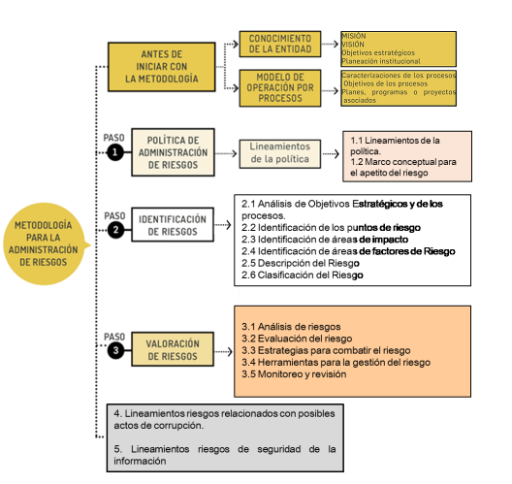 |  |  |  | Contexto del Proceso
 |  |  |  | Se determinan las características o aspectos esenciales del ambiente en el cual la organización busca alcanzar sus objetivos a nivel de proceso, considerando factores como:

 |  |  |  | S |  | Especifico | Lo importante es resolver cuestiones como: “que”, “cuando”, “como”, “donde”, “con que”, “quien”. Considerar el orden y los necesarios para el cumplimiento de la misión

 |  |  |  | M |  | Medible | Para ello es necesario involucrar algunos numero en su definición, por ejemplo, porcentajes o cantidades exactas. (cuando aplique).

 |  |  |  | A |  | Alcanzable | Para hacer alcanzable un objetivo se necesita un previo análisis de los que se ha hecho y logrado hasta el momento

 |  |  |  | R |  | Relevante | Considerar recursos, factores externos e información de actividades previas, a fin de contar con elementos de juicio para si determinación

 |  |  |  | T |  | Temporal | Establecer un tiempo al objetivo ayudara a saber si lo que está haciendo es lo óptimo para llegar a la meta, así mismo permite determinar el cumplimiento y mediciones finales

Metodología establecida en la Guía de Administración del Riesgo de la Subred SurOccidente 01-01-GI-002

4. PROBABILIDAD e IMPACTO
La actividad se realiza 120 veces al año, la probabilidad de ocurrencia del riesgo es Media
PROBABILIDAD: Operacional
PROBABILIDAD: se entiende la posibilidad de ocurrencia del riesgo. Estará asociada a la exposición al riesgo del proceso o actividad que se esté analizando. La probabilidad inherente será el número de veces que se pasa por el punto de riesgo en el periodo de 1 año. Para colocar esta calificación se debe utilizar los criterios dados en la descripción de la siguiente tabla.
Nivel | Frecuencia a la Actividad |  | Probabilidad
Muy Alta | La actividad que conlleva el riesgo se ejecuta masde 5000 veces por año |  | 100%
Alta | La actividad que conlleva el riesgo se ejecuta minimo 500 veces al año y maximo 5000 veces por año |  | 80%
Media | La actividad que conlleva el riesgo se ejecuta de 24 a 500 veces por año |  | 60%
Baja | La actividad que conlleva el riesgo se ejecuta de 3 a 24 veces por año |  | 40%
Muy Baja | La actividad que conlleva el riesgo se ejecuta como maximos 2 veces por año |  | 20%

La afectación se calcula en 500 SMLMV, el impacto del riesgo es Mayor
IMPACTO: Operacional
IMPACTO: las consecuencias que puede ocasionar a la organización la materialización del riesgo.
Nivel | Afectación Económica | Reputacional
Catastrofico 100% | Mayor 500 SMLMV | El riesgo afecta la imagen de la entidad a nivel nacional con efecto publicitario sostenido a nivel pais.
Mayor 80% | Entre 100 y 500 SMLMV | El riesgo afecta la imagen de la entidad con efecto publicitario sostenido a nivel de sector administrativo, nivel departamental o minicipal.
Moderado 60% | Entre 50 y 100 SMLMV | El Riesgo afecta la imagen de la entidad con algunos usuarios de relevancia frente al logro de los objetivos.
Menor 40% | Entre 10 y 50 SMLMV | El riesgo afecta la imagen de la entidad internamente, de conocimiento general nivel interno, junta directiva y accionistasy/o de proveedores.
Leve 20% | Afectación menor a 10 SMLMV | El riesgo afecta la imagen de algún área de la organización.

Probabilidad inherente: media 60%, Impacto inherente: mayor 80%

5. MAPA DE CALOR
MAPA DE RIESGOS INHERENTE |  |  |  |  |  |  |  | MAPA DE RIESGOS DE CORRUPCIÓN

Zona Aplicable para los riesgos de corrupción
CASI SEGURO | PROBABILDIDAD | Muy Alta 100% |  |  |  |  |  | CASI SEGURO | PROBABILDIDAD | Muy Alta 100%
PROBABLE |  | Alta 80% |  |  |  |  |  | PROBABLE |  | Alta 80%
POSIBLE |  | Media 60% |  |  |  |  |  | POSIBLE |  | Media 60%
IMPROBABLE |  | Baja 40% |  |  |  |  |  | IMPROBABLE |  | Baja 40%
RARA VEZ |  | Muy Baja 20% |  |  |  |  |  | RARA VEZ |  | Muy Baja 20%
 |  |  | Leve 20% | Menor 40% | Moderado 60% | Mayor 80% | Catastrófico 100% |  |  |  | Leve 20% | Menor 40% | Moderado 60% | Mayor 80% | Catastrófico 100%

 |  |  | IMPACTO |  |  |  |  |  |  |  | IMPACTO

EXTREMO |  |  | ALTO |  | MODERADO |  | BAJO | EXTREMO |  |  | ALTO |  | MODERADO |  | BAJO

MAPA DE RIESGOS RESIDUAL

Eficiencia del Control
CASI SEGURO | PROBABILDIDAD | Muy Alta 100%
PROBABLE |  | Alta 80%
POSIBLE |  | Media 60%
IMPROBABLE |  | Baja 40%
Riesgos Residual
RARA VEZ |  | Muy Baja 20%
 |  |  | Leve 20% | Menor 40% | Moderado 60% | Mayor 80% | Catastrófico 100%

 |  |  | IMPACTO

EXTREMO |  |  | ALTO |  | MODERADO |  | BAJO
Fuente. Guia para la Administración del Riesgo y Diseño de Controles en Entidades Públicas, V4. DAFP 2018. Adaptación Subproceso de Planeación Estratégica mayo/19

